ROSS方形挂牌 (2)
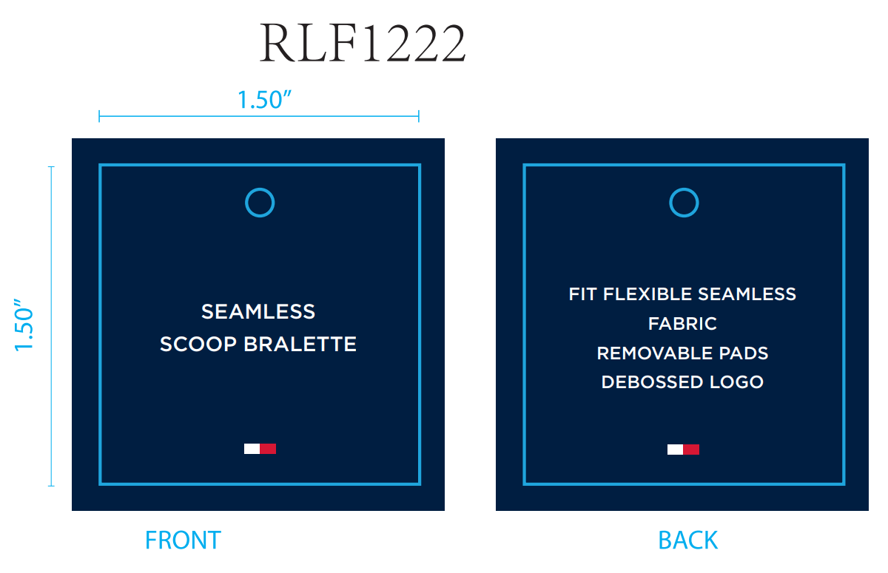
生产单号 | 款号 | 品名描述 | 颜色名称 | 颜色代码 | 颜色 | 单价 | 尺码 | UPC#条形码 | 方形挂牌订量
1240428 | RLF1222 | 2PK SEAMLESS DEBOSS BRLT | BRIGHTWHITE/SC | 831 | 漂白 深青 | $60.00 | S | 198271519267 | 960
 |  |  |  |  |  |  | M | 198271519250 | 1900
 |  |  |  |  |  |  | L | 198271519243 | 1900
 |  |  |  |  |  |  | XL | 198271519274 | 960
 |  |  | BRNDAPRICOT/IHG | 988 | 菊粉 浅麻灰 | $60.00 | S | 198271519304 | 960
 |  |  |  |  |  |  | M | 198271519298 | 1900
 |  |  |  |  |  |  | L | 198271519281 | 1900
 |  |  |  |  |  |  | XL | 198271519311 | 960
 |  |  |  |  | 合计： |  |  |  | 11440

